Line B

 |  |  |  | Прайс-лист на 1/09/2015

 |  |  |  | ООО Бамбук
 |  |  |  | (383)347-72-42
 |  |  |  | +7-960-787-99-87
Линия B |  |  |  | e-mail: 3477242@gmail.com
 |  |  |  | www.bamboo-fashion.ru

Фото | Наименование и описание модели | размер изделия ширина* длина, см | Артикул | Расцветки | Цена, руб. | Рост, см |  |  |  |  |  |  |  | Сумма заказа, руб
 |  |  |  |  |  | 50 | 56 | 62 | 68 | 74 | 80 | 86 | 92
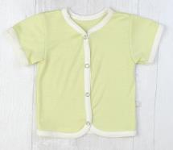 | Футболка из тончайшего шелковистого бамбукового трикотажного полотна качества пенье, горловина окантовка, застежка на полочках 3-4 кнопочки (пуговки), швы внутренние. Бамбук 100% |  | B015001K__ | Молочный | 195 | - | - |  |  | -
 |  |  |  | Голубой | 195 | - | -
 |  |  |  | Розовый | 195 | - | -
 |  |  |  | Зеленый | 195 | - | -
 |  |  |  | Молочный + отделка голубой | 195 | - | - | - | - | -
 |  |  |  | Молочный + отделка розовый | 195 | - | - |  | -
 |  |  |  | Молочный + отделка зеленый | 195 | - | -
 |  |  |  | Голубой + отделка молочный | 195 | - | -
 |  |  |  | Розовый + отделка молочный | 195 | - | -
 |  |  |  | Зеленый + отделка молочный | 195 | - | -
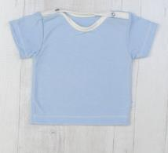
 | Футболка из тончайшего шелковистого бамбукового трикотажного полотна качества пенье, горловина окантовка, застежка 2 кнопочки (пуговки) на плечах, швы внутренние. Бамбук 100% |  | B015002K_ | Молочный | 175 | - | -
 |  |  |  | Голубой | 175 | - | -
 |  |  |  | Розовый | 175 | - | -
 |  |  |  | Зеленый | 175 | - | -
 |  |  |  | Молочный + отделка голубой | 175 | - | -
 |  |  |  | Молочный + отделка розовый | 175 | - | -
 |  |  |  | Молочный + отделка зеленый | 175 | - | -
 |  |  |  | Голубой + отделка молочный | 175 | - | -
 |  |  |  | Розовый + отделка молочный | 175 | - | -
 |  |  |  | Зеленый + отделка молочный | 175 | - | -
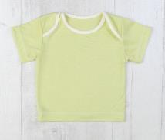 | Футболка из тончайшего шелковистого бамбукового трикотажного полотна качества пенье, горловина окантовка, плечики запашные, швы внутренние. Бамбук 100% |  | B015003K__ | Молочный | 170 | - | - | - | - | - | - | -
 |  |  |  | Голубой | 170 | - | - | - |  | -
 |  |  |  | Розовый | 170 | - | - | - |  | -
 |  |  |  | Зеленый | 170 | - | - | - |  | -
 |  |  |  | Молочный + отделка голубой | 170 | - | - | - | - | - | - | -
 |  |  |  | Молочный + отделка розовый | 170 | - | - | - | - | - | - | -
 |  |  |  | Молочный + отделка зеленый | 170 | - | - | - | - | - | -
 |  |  |  | Голубой + отделка молочный | 170 | - | - |  |  | - | -
 |  |  |  | Розовый + отделка молочный | 170 | - | - |  | - | - | - | -
 |  |  |  | Зеленый + отделка молочный | 170 | - | - |  |  | - | -
 | Футболка из тончайшего шелковистого бамбукового трикотажного полотна качества пенье. Бамбук 100% |  |  | Голубой | 195 | - | -
 |  |  | B015004K | Розовый | 195 | - | -
 |  |  |  | Зеленый | 195 | - | -
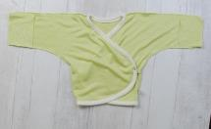
 | Распашонка "кимоно" с закрывающимися ручками из тонкого мягкого трикотажного полотна качества пенье + 2 кнопочки, швы внешние, с окантовкой. Модель будет в пору как богатырям, так и стройным малышам. Бамбук 100% |  | B011014K__ | Молочный | 195 |  | - | - | - | - | - | - | -
 |  |  |  | Голубой | 195 |  |  |  | - | - | - | - | -
 |  |  |  | Розовый | 195 |  |  |  | - | - | - | - | -
 |  |  |  | Зеленый | 195 |  |  |  | - | - | - | - | -
 |  |  |  | Молочный + отделка голубой | 195 |  | - | - | - | - | - | - | -
 |  |  |  | Молочный + отделка розовый | 195 |  | - | - | - | - | - | - | -
 |  |  |  | Молочный + отделка зеленый | 195 |  | - | - | - | - | - | - | -
 |  |  |  | Голубой + отделка молочный | 195 |  |  |  | - | - | - | - | -
 |  |  |  | Розовый + отделка молочный | 195 |  | - |  | - | - | - | - | -
 |  |  |  | Зеленый + отделка молочный | 195 |  |  |  | - | - | - | - | -
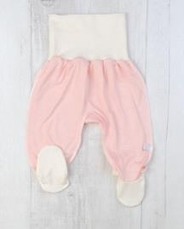 | Ползунки на мягком поясе из хлопковой рибаны с лайкрой 5%. Швы внешние. Широкий пояс нежно удерживает ползунки на животике малыша не оставляя следов от передавливания. Стопочка двойная, без внутренних швов - не травмирует нежные пальчики, устойчива к истиранию в области ноготка большого пальца. Модель разработана таким образом, чтобы стопы малыша не выскальзывали в штанины даже при очень активных движениях. Бамбук 100% |  | B055001K_ | Молочный | 185 |  | - | - | - | - | - | - | -
 |  |  |  | Голубой | 185 |  |  |  |  |  | - | - | -
 |  |  |  | Розовый | 185 |  |  |  |  |  | - | - | -
 |  |  |  | Зеленый | 185 |  |  |  |  |  | - | - | -
 |  |  |  | Молочный + отделка голубой | 185 |  | - | - | - | - | - | - | -
 |  |  |  | Молочный + отделка розовый | 185 | - | - | - | - | - | - | - | -
 |  |  |  | Молочный + отделка зеленый | 185 | - | - | - | - | - | - | - | -
 |  |  |  | Голубой + отделка молочный | 185 |  | - | - | - | - | - | - | -
 |  |  |  | Розовый + отделка молочный | 185 |  | - | - | - | - | - | - | -
 |  |  |  | Зеленый + отделка молочный | 185 |  | - | - | - | - | - | - | -
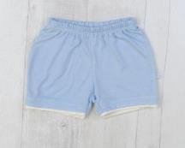
 | Шорты для мальчика. Отделка - контрастный кант на штанинах. Очень удобная посадка на памперс. Бамбук 100%. |  | B054131K__ | Молочный + отделка голубой | 165 | - |  |  |  |  |  |  | -
 |  |  |  | Молочный + отделка зеленый | 165 | - |  |  |  |  |  |  | -
 |  |  |  | Голубой + отделка молочный | 165 | - |  |  |  |  |  | - | -
 |  |  |  | Зеленый + отделка молочный | 165 | - |  |  |  |  |  |  | -
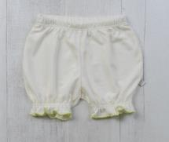 | Панталончики для девочки. Отделка - закрутка на мягкой резинке. Очень удобная посадка на памперс. Бамбук 100%. |  | B054141K__ | Молочный + острочка зеленая | 165 | - |  |  |  |  |  |  | -
 |  |  |  | Молочный + отстрочка розовая | 165 | - |  |  |  |  |  |  | -
 |  |  |  | Молочный + отстрочка голубая | 165 | - |  |  |  |  |  |  | -
 |  |  |  | Голубой + отстрочка молочная | 165 | - |  |  |  |  |  |  | -
 |  |  |  | Розовый + отстрочка молочная | 165 | - |  |  |  |  |  |  | -
 |  |  |  | Зеленый + острочка молочная | 165 | - |  |  |  |  |  |  | -
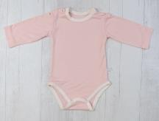 | Боди рукав длинный, отделка - горловина и по низу окантовка. 2 кнопки на плечах и 2 на ластовице. Очень удобная посадка на памперс. Бамбук 100%. |  | B054031K__ | Молочный | 260 | - | - | - |  |  |  | - | -
 |  |  |  | Голубой | 260 | - |  |  | - |  |  | - | -
 |  |  |  | Розовый | 260 | - |  |  |  |  |  | - | -
 |  |  |  | Зеленый | 260 | - |  |  |  |  |  | - | -
 |  |  |  | Молочный + отделка голубой | 260 | - | - | - | - | - | - | - | -
 |  |  |  | Молочный + отделка розовый | 260 | - | - | - |  | - | - | - | -
 |  |  |  | Молочный + отделка зеленый | 260 | - |  | - |  |  |  | - | -
 |  |  |  | Голубой + отделка молочный | 260 | - |  | - | - | - | - | - | -
 |  |  |  | Розовый + отделка молочный | 260 | - |  | - |  |  |  | - | -
 |  |  |  | Зеленый + отделка молочный | 260 | - |  | - |  |  |  | - | -
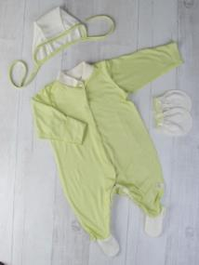 | Комбинезон на кнопках. Горловина - стойка. Швы внешние. Рукава с клапаном на размерах 50-62. Стопочка двойная, без внутренних швов - не травмирует нежные пальчики, устойчива к истиранию в области ноготка большого пальца. Модель разработана таким образом, чтобы стопы малыша не выскальзывали в штанины даже при очень активных движениях. Бамбук 100% |  | B060002K__ | Молочный | 385 | - |  | - | - | - | - | - | -
 |  |  |  | Голубой | 385 |  |  |  | - | - | - | - | -
 |  |  |  | Розовый | 385 |  |  |  | - | - | - | - | -
 |  |  |  | Зеленый | 385 |  |  |  | - | - | - | - | -
 |  |  |  | Молочный + отделка голубой | 385 |  |  |  | - | - | - | - | -
 |  |  |  | Молочный + отделка розовый | 385 |  |  |  | - | - | - | - | -
 |  |  |  | Молочный + отделка зеленый | 385 |  |  |  | - | - | - | - | -
 |  |  |  | Голубой + отделка молочный | 385 |  |  |  | - | - | - | - | -
 |  |  |  | Розовый + отделка молочный | 385 |  |  |  | - | - | - | - | -
 |  |  |  | Зеленый + отделка молочный | 385 |  |  |  | - | - | - | - | -
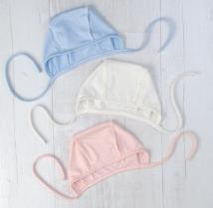 | Чепчик. Швы внешние, окантовка. Бамбук 100% |  | B090001K__ | Молочный | 80 | - | - | - | - | - | - | - | -
 |  |  |  | Голубой | 80 |  |  |  |  | - | - | - | -
 |  |  |  | Розовый | 80 |  |  |  |  | - | - | - | -
 |  |  |  | Зеленый | 80 |  |  |  |  | - | - | - | -
 |  |  |  | Молочный + отделка голубой | 80 |  |  |  | - | - | - | - | -
 |  |  |  | Молочный + отделка розовый | 80 |  |  |  | - | - | - | - | -
 |  |  |  | Молочный + отделка зеленый | 80 |  |  |  | - | - | - | - | -
 |  |  |  | Голубой + отделка молочный | 80 |  |  |  |  | - | - | - | -
 |  |  |  | Розовый + отделка молочный | 80 |  |  |  |  | - | - | - | -
 |  |  |  | Зеленый + отделка молочный | 80 |  |  |  |  | - | - | - | -
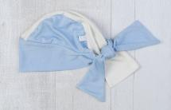 | Бандана. Бамбук 100%. Обхват головы 40см(3 мес), 44см(6мес), 48см(12мес). |  | B090010К__ | Молочный | 125 | - | - | - | - | - | - | - | -
 |  |  |  | Голубой | 125 | - | - |  | - |  | - |  | -
 |  |  |  | Розовый | 125 | - | - |  | - |  | - |  | -
 |  |  |  | Зеленый | 125 | - | - |  | - |  | - |  | -
 |  |  |  | Молочный + отделка голубой | 125 | - | - |  | - |  | - |  | -
 |  |  |  | Молочный + отделка розовый | 125 | - | - |  | - |  | - |  | -
 |  |  |  | Молочный + отделка зеленый | 125 | - | - |  | - |  | - |  | -
 |  |  |  | Голубой + отделка молочный | 125 | - | - |  | - |  | - |  | -
 |  |  |  | Розовый + отделка молочный | 125 | - | - |  | - |  | - |  | -
 |  |  |  | Зеленый + отделка молочный | 125 | - | - |  | - |  | - |  | -
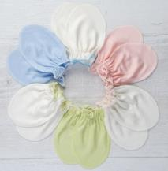 | Царапки. Швы внутренние, закрутка. Бамбук 100% |  | B091001K__ | Молочный. | 70 | - | - | - | - | - | - | - | -
 |  |  |  | Голубой | 70 | - |  | - | - | - | - | - | -
 |  |  |  | Розовый | 70 | - |  | - | - | - | - | - | -
 |  |  |  | Зеленый | 70 | - |  | - | - | - | - | - | -
 |  |  |  | Молочный + отстрочка голубая | 70 | - |  | - | - | - | - | - | -
 |  |  |  | Молочный + отстрочка розовая | 70 | - |  | - | - | - | - | - | -
 |  |  |  | Молочный + отстрочка зеленая | 70 | - |  | - | - | - | - | - | -
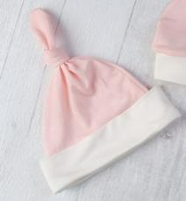 | Шапочка с отворотом "Узелок". Бамбук 100%. Обхват головы 36см, 38см, 40см, 42см, 44см, 46см, 48см |  | B090105K | Молочный | 125 |  |  |  |  |  |  |  | -
 |  |  |  | Голубой | 125 |  |  |  |  |  |  |  | -
 |  |  |  | Розовый | 125 |  |  |  |  |  |  |  | -
 |  |  |  | Зеленый | 125 |  |  |  |  |  |  |  | -
 |  |  |  | Молочный + отделка голубой | 125 |  |  |  |  |  |  |  | -
 |  |  |  | Молочный + отделка розовый | 125 |  |  |  |  |  |  |  | -
 |  |  |  | Молочный + отделка зеленый | 125 |  |  |  |  |  |  |  | -
 |  |  |  | Голубой + отделка молочный | 125 |  |  |  |  |  |  |  | -
 |  |  |  | Розовый + отделка молочный | 125 |  |  |  |  |  |  |  | -
 |  |  |  | Зеленый + отделка молочный | 125 |  |  |  |  |  |  |  | -
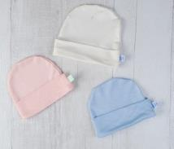 | Шапочка с отворотом. Бамбук 100%. Обхват головы 36см, 38см, 40см, 42см, 44см, 46см, 48см |  | B090103K_ | Молочный | 115 | - | - | - | - | - | - | - | -
 |  |  |  | Голубой | 115 |  |  |  |  |  |  |  | -
 |  |  |  | Розовый | 115 |  |  |  |  |  |  |  | -
 |  |  |  | Зеленый | 115 |  |  |  |  |  |  |  | -
 |  |  |  | Молочный + отделка голубой | 115 |  |  |  |  |  |  |  | -
 |  |  |  | Молочный + отделка розовый | 115 |  |  |  |  |  |  |  | -
 |  |  |  | Молочный + отделка зеленый | 115 |  |  |  |  |  |  |  | -
 |  |  |  | Голубой + отделка молочный | 115 |  |  |  |  |  |  |  | -
 |  |  |  | Розовый + отделка молочный | 115 |  |  |  |  |  |  |  | -
 |  |  |  | Зеленый + отделка молочный | 115 |  |  |  |  |  |  |  | -
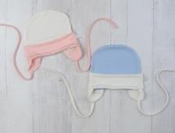 | Шапочка с отворотом на завязках. Бамбук 100%. Обхват головы 36см, 38см, 40см, 42см, 44см, 46см, 48см |  | B090104K_ | Молочный | 135 |  |  |  |  |  |  |  | -
 |  |  |  | Голубой | 135 |  |  |  |  |  |  |  | -
 |  |  |  | Розовый | 135 |  |  |  |  |  |  |  | -
 |  |  |  | Зеленый | 135 |  |  |  |  |  |  |  | -
 |  |  |  | Молочный + отделка голубой | 135 |  |  |  |  |  |  |  | -
 |  |  |  | Молочный + отделка розовый | 135 |  |  |  |  |  |  |  | -
 |  |  |  | Молочный + отделка зеленый | 135 |  |  |  |  |  |  |  | -
 |  |  |  | Голубой + отделка молочный | 135 |  |  |  |  |  |  |  | -
 |  |  |  | Розовый + отделка молочный | 135 |  |  |  |  |  |  |  | -
 |  |  |  | Зеленый + отделка молочный | 135 |  |  |  |  |  |  |  | -
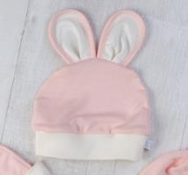 | Шапочка с отворотом "Зайка". Бамбук 100%. Обхват головы 36см, 38см, 40см, 42см, 44см, 46см, 48см |  | B090107K | Молочный | 135 | - | - | - | - | - | - | - | -
 |  |  |  | Голубой | 135 | - | - | - | - | - | - | - | -
 |  |  |  | Розовый | 135 | - | - | - | - | - | - | - | -
 |  |  |  | Зеленый | 135 |  |  |  |  |  |  |  | -
 |  |  |  | Молочный + отделка голубой | 135 | - | - | - | - | - | - |  | -
 |  |  |  | Молочный + отделка розовый | 135 | - | - | - | - | - | - |  | -
 |  |  |  | Молочный + отделка зеленый | 135 |  |  |  |  |  |  |  | -
 |  |  |  | Голубой + отделка молочный | 135 | - | - | - | - | - | - | - | -
 |  |  |  | Розовый + отделка молочный | 135 | - | - | - | - | - | - | - | -
 |  |  |  | Зеленый + отделка молочный | 135 |  |  |  |  |  |  |  | -
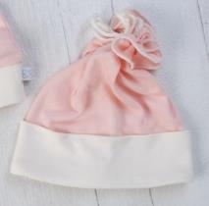 | Шапочка с отворотом "Цветочек". Бамбук 100%. Обхват головы 36см, 38см, 40см, 42см, 44см, 46см, 48см |  | B090106K | Молочный | 135 | - | - | - | - | - | - | - | -
 |  |  |  | Голубой | 135 |  |  |  |  |  |  |  | -
 |  |  |  | Розовый | 135 |  |  |  |  |  |  |  | -
 |  |  |  | Зеленый | 135 |  |  |  |  |  |  |  | -
 |  |  |  | Молочный + отделка голубой | 135 |  |  |  |  |  |  |  | -
 |  |  |  | Молочный + отделка розовый | 135 |  |  |  |  |  |  |  | -
 |  |  |  | Молочный + отделка зеленый | 135 |  |  |  |  |  |  |  | -
 |  |  |  | Голубой + отделка молочный | 135 |  |  |  |  |  |  |  | -
 |  |  |  | Розовый + отделка молочный | 135 |  |  |  |  |  |  |  | -
 |  |  |  | Зеленый + отделка молочный | 135 |  |  |  |  |  |  |  | -
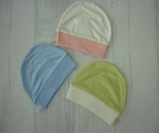 | НОВИНКА!!! Шапочка c отворотом с рибаной. Бамбук 100%. Обхват головы 40см, 44см, 48см |  | B090203K | Молочный | 115 | - | - |  | - |  | - |  | -
 |  |  |  | Голубой | 115 | - | - |  | - |  | - |  | -
 |  |  |  | Розовый | 115 | - | - |  | - |  | - |  | -
 |  |  |  | Зеленый | 115 | - | - |  | - |  | - |  | -
 |  |  |  | Молочный + отделка голубой | 115 | - | - |  | - |  | - |  | -
 |  |  |  | Молочный + отделка розовый | 115 | - | - |  | - |  | - |  | -
 |  |  |  | Молочный + отделка зеленый | 115 | - | - |  | - |  | - |  | -
 |  |  |  | Голубой + отделка молочный | 115 | - | - |  | - |  | - |  | -
 |  |  |  | Розовый + отделка молочный | 115 | - | - |  | - |  | - |  | -
 |  |  |  | Зеленый + отделка молочный | 115 | - | - |  | - |  | - |  | -
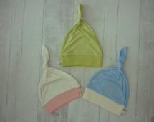 | НОВИНКА!!! Шапочка "Узелок" с рибаной. Бамбук 100%. Обхват головы 40см, 44см, 48см |  | B090205K | Молочный | 125 | - | - |  | - |  | - |  | -
 |  |  |  | Голубой | 125 | - | - |  | - |  | - |  | -
 |  |  |  | Розовый | 125 | - | - |  | - |  | - |  | -
 |  |  |  | Зеленый | 125 | - | - |  | - |  | - |  | -
 |  |  |  | Молочный + отделка голубой | 125 | - | - |  | - |  | - |  | -
 |  |  |  | Молочный + отделка розовый | 125 | - | - |  | - |  | - |  | -
 |  |  |  | Молочный + отделка зеленый | 125 | - | - |  | - |  | - |  | -
 |  |  |  | Голубой + отделка молочный | 125 | - | - |  | - |  | - |  | -
 |  |  |  | Розовый + отделка молочный | 125 | - | - |  | - |  | - |  | -
 |  |  |  | Зеленый + отделка молочный | 125 | - | - |  | - |  | - |  | -
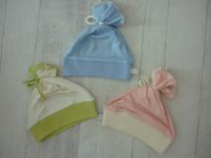 | НОВИНКА!!! Шапочка "Цветочек" с рибаной. Бамбук 100%. Обхват головы 40см, 44см, 48см |  | B090206K | Молочный | 135 | - | - |  | - |  | - |  | -
 |  |  |  | Голубой | 135 | - | - |  | - |  | - |  | -
 |  |  |  | Розовый | 135 | - | - |  | - |  | - |  | -
 |  |  |  | Зеленый | 135 | - | - |  | - |  | - |  | -
 |  |  |  | Молочный + отделка голубой | 135 | - | - |  | - |  | - |  | -
 |  |  |  | Молочный + отделка розовый | 135 | - | - |  | - |  | - |  | -
 |  |  |  | Молочный + отделка зеленый | 135 | - | - |  | - |  | - |  | -
 |  |  |  | Голубой + отделка молочный | 135 | - | - |  | - |  | - |  | -
 |  |  |  | Розовый + отделка молочный | 135 | - | - |  | - |  | - |  | -
 |  |  |  | Зеленый + отделка молочный | 135 | - | - |  | - |  | - |  | -
Распродажа
 | Футболка из тончайшего шелковистого бамбукового трикотажного полотна качества пенье, горловина окантовка, застежка на полочках 3-4 кнопочки (пуговки), швы внутренние. Бамбук 100% |  | В015001K | Розовый | 136.5 | - | - | - | - | - | -
 |  |  |  | Голубой | 136.5 | - | - | - | -
 |  |  |  | Белый | 136.5 | - | - | - | - | - | - | -
 | Футболка из тончайшего шелковистого бамбукового трикотажного полотна качества пенье, горловина окантовка, застежка 2 кнопочки (пуговки) на плечах, швы внутренние. Бамбук 100% |  | В015002K | Розовый | 122.5 | - | - | - | - | - |  | -
 |  |  |  | Голубой | 122.5 | - | - | -
 |  |  |  | Белый | 122.5 | - | - | - |  | - | - | -
 | Футболка из тончайшего шелковистого бамбукового трикотажного полотна качества пенье, горловина окантовка, плечики запашные, швы внутренние. Бамбук 100% |  | В015003K | Розовый | 122.5 | - | - | - | - | - | - | -
 |  |  |  | Голубой | 122.5 | - | - | - | - | -

